Sheet1
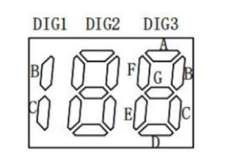
188数码管引脚
高 低 | P1 | P2 | P3 | P4 | P5
P1 |  | B3 | D3 | F3 | G3
P2 | A3 |  | B2 | D2 | E2
P3 | C3 | A2 |  | C2 | F2
P4 | E3 | C1 | B1 |  | G2
P5

